表・図1株主数
表１ 所有者別株主数

 | 年 度 | 2017 |  | 2018 |  | 増減[増減率] |  | 構成比増減
 | 会 社 数 (社) | 3,687 |  | 3,735 |  | 48 |  | -
 |  | 人 | ％ | 人 | ％ | 人 | ％ | ﾎﾟｲﾝﾄ
 | 合 計 | 52,723,528 | (100.0) | 56,190,575 | (100.0) | 3,467,047 | [6.6] | -
① | 政府・地方公共団体 | 1,331 | (0.0) | 1,330 | (0.0) | △1 | [△0.1] | 0.0
② | 金融機関 | 101,562 | (0.2) | 97,532 | (0.2) | △4,030 | [△4.0] | 0.0
 | ａ都 銀 ・ 地 銀 等 | 16,415 | (0.0) | 15,513 | (0.0) | △902 | [△5.5] | 0.0
 | ｂ信 託 銀 行 | 42,573 | (0.1) | 41,496 | (0.1) | △1,077 | [△2.5] | 0.0
 | (ａ+ｂのうち投資信託) | 10,362 | (0.0) | 10,594 | (0.0) | 232 | [2.2] | 0.0
 | (ａ+ｂのうち年金信託)注2 | 12,915 | (0.0) | 11,140 | (0.0) | △1,775 | [△13.7] | 0.0
 | ｃ生 命 保 険 会 社 | 21,551 | (0.0) | 19,516 | (0.0) | △2,035 | [△9.4] | 0.0
 | ｄ損 害 保 険 会 社 | 4,096 | (0.0) | 4,043 | (0.0) | △53 | [△1.3] | 0.0
 | ｅその他の金融機関 | 16,927 | (0.0) | 16,964 | (0.0) | 37 | [0.2] | 0.0
③ | 証券会社 | 90,900 | (0.2) | 90,643 | (0.2) | △257 | [△0.3] | 0.0
④ | 事業法人等 | 746,105 | (1.4) | 763,759 | (1.4) | 17,654 | [2.4] | 0.0
⑤ | 外国法人等 | 483,678 | (0.9) | 500,383 | (0.9) | 16,705 | [3.5] | 0.0
⑥ | 個人・その他 | 51,299,952 | (97.3) | 54,736,928 | (97.4) | 3,436,976 | [6.7] | 0.1
（注）１．株主数は、上場会社間の名寄せを行うことができないため、各上場会社の株主数を単純に合算した「延べ人数」を用いている。
２．年金信託は、調査要綱に記載のとおり、信託業務を営む銀行を受託者とする厚生年金基金等の企業年金関係の運用分を集計しているが、
 | 公的年金の運用分については含まれていない。
３．上場会社の自己名義分は、各社が属する所有者区分に含まれる。2018年度の自己名義株式所有会社数は3,365社となっている。

図１ 個人株主数（延べ人数）の推移
 | 個人株主数(万人)
1949 | 419.0523 | 1949
1950 | 451.2671 | 1950
1951 | 521.4703 | 1951
1952 | 684.0662 | 1952
1953 | 743.7887 | 1953
1954 | 812.2723 | 1954
1955 | 841.7432 | 1955
1956 | 845.9203 | 1956
1957 | 909.1232 | 1957
1958 | 970.6839 | 1958
1959 | 1047.7027 | 1959
1960 | 1169.6535 | 1960
1961 | 1482.6475 | 1961
1962 | 1675.0157 | 1962
1963 | 1800.542 | 1963
1964 | 1806.9379 | 1964
1965 | 1778.6219 | 1965
1966 | 1743.9212 | 1966
1967 | 1684.2889 | 1967
1968 | 1686.6272 | 1968
1969 | 1708.2651 | 1969
1970 | 1754.7706 | 1970
1971 | 1727.5601 | 1971
1972 | 1630.8169 | 1972
1973 | 1720.8324 | 1973
1974 | 1810.2769 | 1974
1975 | 1875.57 | 1975
1976 | 1932.9025 | 1976
1977 | 1935.4048 | 1977
1978 | 1904.4444 | 1978
1979 | 1936.985 | 1979
1980 | 1925.2854 | 1980
1981 | 1959.4522 | 1981
1982 | 1920.6288 | 1982
1983 | 1921.3628 | 1983
1984 | 1985.5198 | 1984
1985 | 1628.5419 | 1985
1986 | 1767.3503 | 1986
1987 | 2004.0423 | 1987
1988 | 2164.4062 | 1988
1989 | 2408.7831 | 1989
1990 | 2560.1162 | 1990
1991 | 2600.8324 | 1991
1992 | 2685.1876 | 1992
1993 | 2733.5458 | 1993
1994 | 2720.8726 | 1994
1995 | 2703.8789 | 1995
1996 | 2737.3177 | 1996
1997 | 2785.6278 | 1997
1998 | 2830.0049 | 1998
...

3,240 | [89.3]
3,367 | [75.4]
72,643 | [73.6]
917 | [29.1]
1,013 | [7.9]
72,643 | [73.6]
917 | [29.1]
1,013 | [7.9]

表・図2個人株主数推移
表２ 個人株主数（延べ人数）の推移

年度 | 個人株主数 | 前年比増減 | 調査対象会社数 | 分割・売買単位引下げ実施会社数 | 備 考

 | 人 | 人 | 社 | 社
2004 | 37,560,717 | 3,555,700 | 3,698 | 348 | JASDAQ証券取引所追加による増加+216万人
2005 | 40,823,376 | 3,262,659 | 3,783 | 425 | 株式分割・売買単位引下げ実施会社+137万人
2006 | 42,319,427 | 1,496,051 | 3,885 | 327 | 株式分割・売買単位引下げ実施会社+102万人
2007 | 42,911,279 | 591,852 | 3,897 | 129
2008 | 44,819,387 | 1,908,108 | 3,803 | 49 | 相場下落時に個人の買付けが相当程度あったものと推測
2009 | 44,794,800 | △24,587 | 3,694 | 91
2010 | 45,919,282 | 1,124,482 | 3,616 | 75 | 新規上場会社+144万人（第一生命保険など）
2011 | 45,918,313 | △969 | 3,554 | 96
2012 | 45,967,310 | 48,997 | 3,540 | 96
2013 | 45,754,089 | △213,221 | 3,525 | 231
2014 | 45,821,320 | 67,231 | 3,565 | 231
2015 | 49,446,389 | 3,625,069 | 3,613 | 221 | 新規上場会社+172万人（日本郵政グループ3社など）
2016 | 49,677,178 | 230,789 | 3,636 | 244
2017 | 51,299,952 | 1,622,774 | 3,687 | 426
2018 | 54,736,928 | 3,436,976 | 3,735 | 320 | 新規上場会社+126万人（ソフトバンクなど）
(注) 2004年度から2009年度まではJASDAQ証券取引所上場会社分を含み、2010年度以降は大阪証券取引所または
東京証券取引所におけるJASDAQ市場分として含む。
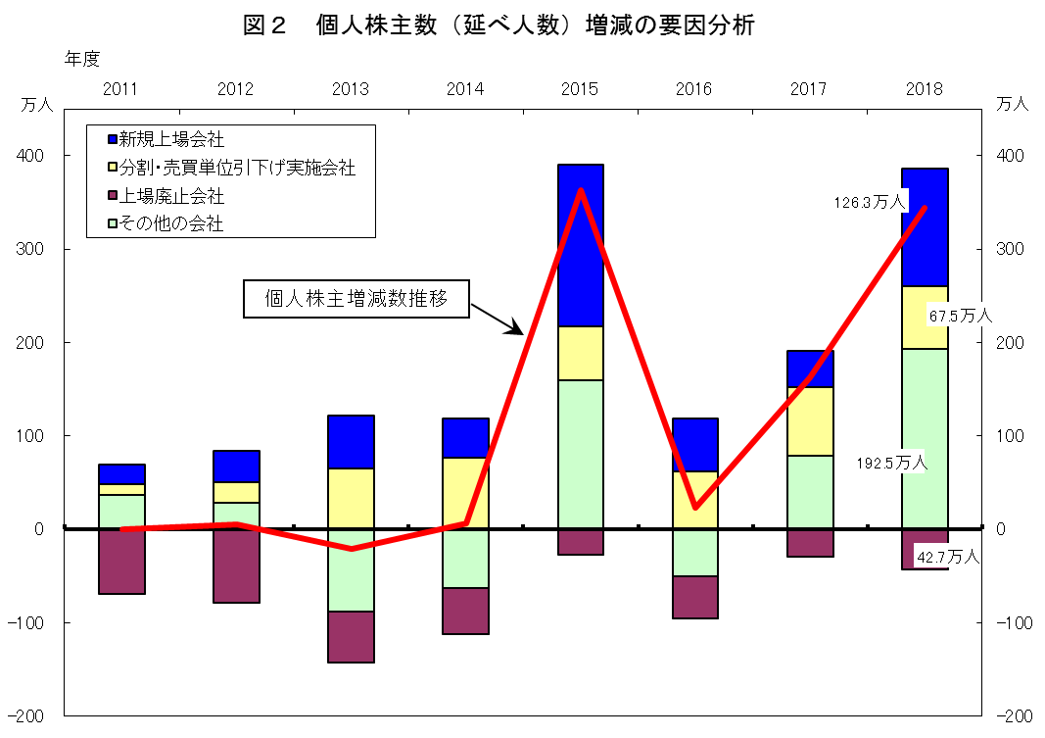

表・図3金額・比率
表３ 投資部門別株式保有状況

 | 年 度 | 2017 |  | 2018 |  | 増減額[増減率] |  | 保有比率増減
 | 会 社 数 (社) | 3,687 |  | 3,735 |  | 48 |  | -
 |  | 億円 | ％ | 億円 | ％ | 億円 | ％ | ﾎﾟｲﾝﾄ
 | 合 計 | 6,665,591 | (100.0) | 6,220,527 | (100.0) | △445,063 | [△6.7] | -
① | 政府・地方公共団体 | 9,884 | (0.1) | 9,543 | (0.2) | △341 | [△3.5] | 0.1
② | 金融機関 | 1,912,762 | (28.7) | 1,838,301 | (29.6) | △74,460 | [△3.9] | 0.9
 | ａ都 銀 ・ 地 銀 等 | 219,049 | (3.3) | 193,759 | (3.1) | △25,289 | [△11.5] | △0.2
 | ｂ信 託 銀 行 | 1,360,103 | (20.4) | 1,335,118 | (21.5) | △24,985 | [△1.8] | 1.1
 | (ａ+ｂのうち投資信託) | 480,037 | (7.2) | 521,650 | (8.4) | 41,613 | [8.7] | 1.2
 | (ａ+ｂのうち年金信託)注2 | 77,070 | (1.2) | 69,879 | (1.1) | △7,191 | [△9.3] | △0.1
 | ｃ生 命 保 険 会 社 | 215,406 | (3.2) | 199,984 | (3.2) | △15,421 | [△7.2] | 0.0
 | ｄ損 害 保 険 会 社 | 74,105 | (1.1) | 64,793 | (1.0) | △9,311 | [△12.6] | △0.1
 | ｅその他の金融機関 | 44,097 | (0.7) | 44,645 | (0.7) | 547 | [1.2] | 0.0
③ | 証券会社 | 131,948 | (2.0) | 143,880 | (2.3) | 11,932 | [9.0] | 0.3
④ | 事業法人等 | 1,457,758 | (21.9) | 1,346,779 | (21.7) | △110,979 | [△7.6] | △0.2
⑤ | 外国法人等 | 2,019,440 | (30.3) | 1,812,440 | (29.1) | △206,999 | [△10.3] | △1.2
⑥ | 個人・その他 | 1,133,796 | (17.0) | 1,069,581 | (17.2) | △64,214 | [△5.7] | 0.2
（注）１．信託銀行については、国内機関投資家からのカストディアンとしての受託分を含む。
２．年金信託は、調査要綱に記載のとおり、信託業務を営む銀行を受託者とする厚生年金基金等の企業年金関係の運用分を集計しているが、
公的年金の運用分については含まれていない。
３．上場会社の自己名義分は、各社が属する投資部門に含まれる。2018年度の自己名義分は、22兆4,468億円(保有比率3.61%)となっている。

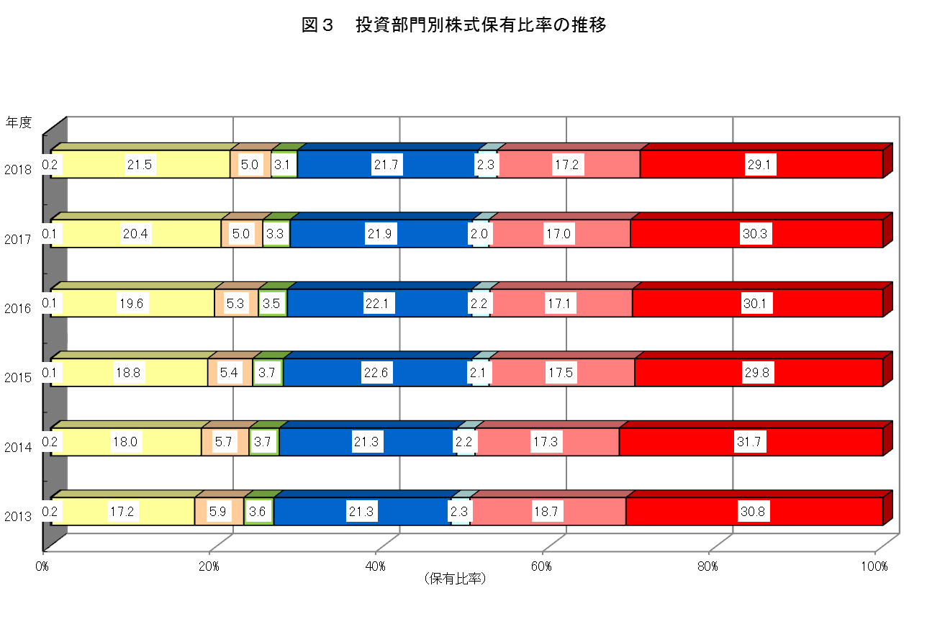

政府・
地方公共団体
生・損保・
その他金融
信託銀行
都銀・
地銀等
事業法人等
証券会社
個人・その他
外国法人等

表・図4保有比率推移
表４ 投資部門別株式保有比率の推移（長期データ）
 |  |  |  |  |  |  |  |  |  |  |  |  | (単位：％）

 | 政府･地方 | 金融機関 | a.都銀・ | b.信託銀行 | a+bのうち |  | c.生命保険 | d.損害保険 | e.その他の | 証券会社 | 事業法人等 | 外国法人等 | 個人・
年度 | 公共団体 |  | 地銀等 |  | 投資信託 | 年金信託 | 会社 | 会社 | 金融機関 |  |  |  | その他
1970 | 0.6 | 31.6 | 15.8 | － | 2.1 | － | 10.0 | 3.7 | 2.1 | 1.3 | 23.9 | 4.9 | 37.7
1975 | 0.4 | 35.5 | 19.0 | － | 2.2 | － | 10.2 | 4.4 | 2.0 | 1.4 | 27.0 | 3.6 | 32.1
1980 | 0.4 | 38.2 | 19.9 | － | 1.9 | 0.4 | 11.5 | 4.6 | 2.3 | 1.5 | 26.2 | 5.8 | 27.9
1985 | 0.3 | 39.8 | 20.9 | － | 1.7 | 0.8 | 12.3 | 4.1 | 2.4 | 1.9 | 28.8 | 7.0 | 22.3
1990 | 0.3 | 43.0 | 15.7 | 9.8 | 3.7 | 0.9 | 12.0 | 3.9 | 1.6 | 1.7 | 30.1 | 4.7 | 20.4
1991 | 0.3 | 42.8 | 15.6 | 9.7 | 3.4 | 1.0 | 12.2 | 3.9 | 1.4 | 1.5 | 29.0 | 6.0 | 20.3
1992 | 0.3 | 42.9 | 15.6 | 9.9 | 3.2 | 1.2 | 12.4 | 3.8 | 1.2 | 1.2 | 28.5 | 6.3 | 20.7
1993 | 0.3 | 42.3 | 15.4 | 10.0 | 2.9 | 1.4 | 12.1 | 3.7 | 1.1 | 1.3 | 28.3 | 7.7 | 20.0
1994 | 0.3 | 42.8 | 15.4 | 10.6 | 2.6 | 1.6 | 12.0 | 3.7 | 1.1 | 1.2 | 27.7 | 8.1 | 19.9
1995 | 0.3 | 41.1 | 15.1 | 10.3 | 2.2 | 1.8 | 11.1 | 3.6 | 1.0 | 1.4 | 27.2 | 10.5 | 19.5
1996 | 0.2 | 41.9 | 15.1 | 11.2 | 2.0 | 2.4 | 11.1 | 3.6 | 0.9 | 1.0 | 25.6 | 11.9 | 19.4
1997 | 0.2 | 42.1 | 14.8 | 12.4 | 1.6 | 3.8 | 10.6 | 3.5 | 0.9 | 0.7 | 24.6 | 13.4 | 19.0
1998 | 0.2 | 41.0 | 13.7 | 13.5 | 1.4 | 4.7 | 9.9 | 3.2 | 0.8 | 0.6 | 25.2 | 14.1 | 18.9
1999 | 0.1 | 36.5 | 11.3 | 13.6 | 2.2 | 5.0 | 8.1 | 2.6 | 0.9 | 0.8 | 26.0 | 18.6 | 18.0
2000 | 0.2 | 39.1 | 10.1 | 17.4 | 2.8 | 5.5 | 8.2 | 2.7 | 0.7 | 0.7 | 21.8 | 18.8 | 19.4
2001 | 0.2 | 39.4 | 8.7 | 19.9 | 3.3 | 6.0 | 7.5 | 2.7 | 0.7 | 0.7 | 21.8 | 18.3 | 19.7
2002 | 0.2 | 39.1 | 7.7 | 21.4 | 4.0 | 5.8 | 6.7 | 2.6 | 0.7 | 0.9 | 21.5 | 17.7 | 20.6
2003 | 0.2 | 34.5 | 5.9 | 19.6 | 3.7 | 4.5 | 5.7 | 2.4 | 0.9 | 1.2 | 21.8 | 21.8 | 20.5
2004 | 0.2 | 32.0 | 5.2 | 18.4 | 3.8 | 3.9 | 5.2 | 2.2 | 1.0 | 1.2 | 22.1 | 23.3 | 21.3
2005 | 0.2 | 30.9 | 4.7 | 18.0 | 4.3 | 3.5 | 5.1 | 2.1 | 1.0 | 1.4 | 21.3 | 26.3 | 19.9
2006 | 0.3 | 30.7 | 4.6 | 17.6 | 4.6 | 3.5 | 5.3 | 2.2 | 1.0 | 1.8 | 20.8 | 27.8 | 18.7
2007 | 0.4 | 30.5 | 4.7 | 17.3 | 4.8 | 3.5 | 5.4 | 2.2 | 0.9 | 1.5 | 21.4 | 27.4 | 18.7
2008 | 0.4 | 32.0 | 4.8 | 18.8 | 5.0 | 3.5 | 5.3 | 2.1 | 0.9 | 1.0 | 22.6 | 23.5 | 20.5
2009 | 0.3 | 30.6 | 4.3 | 18.4 | 4.7 | 3.4 | 5.0 | 2.0 | 0.9 | 1.6 | 21.3 | 26.0 | 20.1
2010 | 0.3 | 29.7 | 4.1 | 18.2 | 4.4 | 3.2 | 4.5 | 1.9 | 1.0 | 1.8 | 21.2 | 26.7 | 20.3
2011 | 0.3 | 29.4 | 3.9 | 18.6 | 4.5 | 3.0 | 4.3 | 1.8 | 0.8 | 2.0 | 21.6 | 26.3 | 20.4
2012 | 0.2 | 28.0 | 3.8 | 17.7 | 4.5 | 2.5 | 4.1 | 1.6 | 0.8 | 2.0 | 21.7 | 28.0 | 20.2
2013 | 0.2 | 26.7 | 3.6 | 17.2 | 4.8 | 2.1 | 3.7 | 1.4 | 0.7 | 2.3 | 21.3 | 30.8 | 18.7
2014 | 0.2 | 27.4 | 3.7 | 18.0 | 4.8 | 1.8 | 3.6 | 1.4 | 0.7 | 2.2 | 21.3 | 31.7 | 17.3
2015 | 0.1 | 27.9 | 3.7 | 18.8 | 5.6 | 1.5 | 3.4 | 1.3 | 0.7 | 2.1 | 22.6 | 29.8 | 17.5
2016 | 0.1 | 28.4 | 3.5 | 19.6 | 6.3 | 1.3 | 3.4 | 1.2 | 0.7 | 2.2 | 22.1 | 30.1 | 17.1
2017 | 0.1 | 28.7 | 3.3 | 20.4 | 7.2 | 1.2 | 3.2 | 1.1 | 0.7 | 2.0 | 21.9 | 30.3 | 17.0
2018 | 0.2 | 29.6 | 3.1 | 21.5 | 8.4 | 1.1 | 3.2 | 1.0 | 0.7 | 2.3 | 21.7 | 29.1 | 17.2
最高(年度) | 0.9(1986) | 44.1(1988) | 20.9(1985) | 21.5(2018) | 8.4(2018) | 6.0(2001) | 12.8(1986) | 4.8(1979) | 2.6(1987) | 2.3(2018) | 30.3(1987) | 31.7(2014) | 37.7(1970)
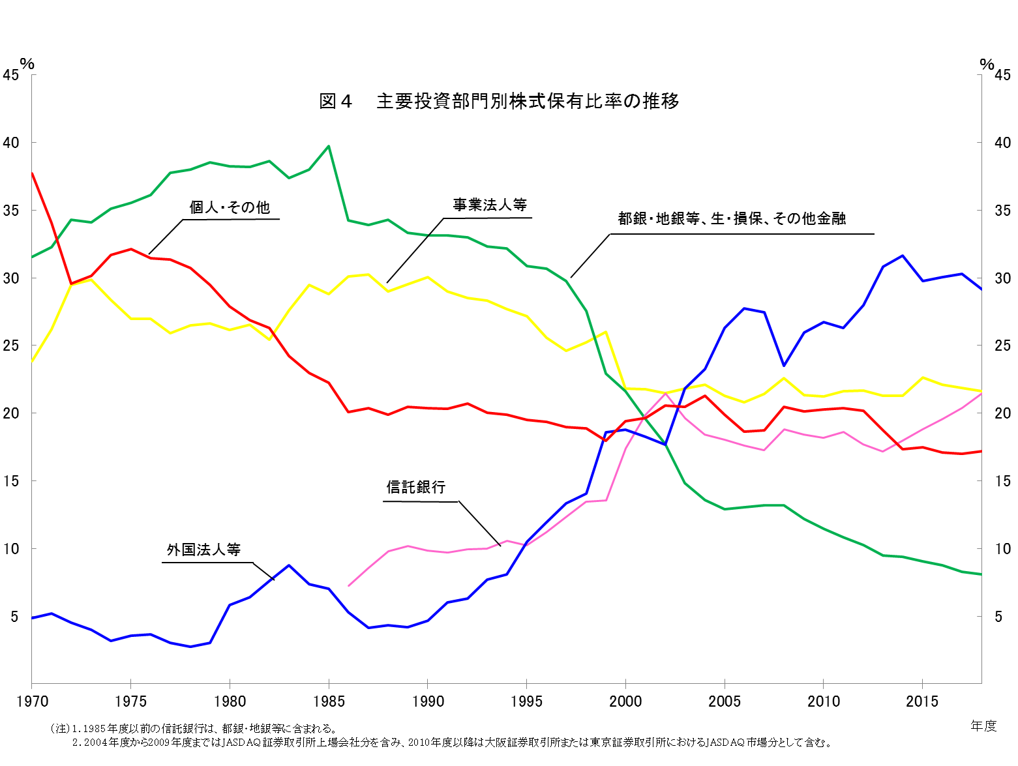
最低(年度) | 0.1(1999) | 26.7(2013) | 3.1(2018) | 7.3(1986) | 1.4(1998) | 0.4(1982) | 3.2(2018) | 1.0(2018) | 0.7(2017) | 0.6(1998) | 20.8(2006) | 2.7(1978) | 17.0(2017)

（注）1.1985年度以前の信託銀行は、都銀・地銀等に含まれる。
2.2004年度から2009年度まではJASDAQ証券取引所上場会社分を含み、2010年度以降は大阪証券取引所または東京証券取引所におけるJASDAQ市場分として含む。

